画面レイアウト
製品一覧画面
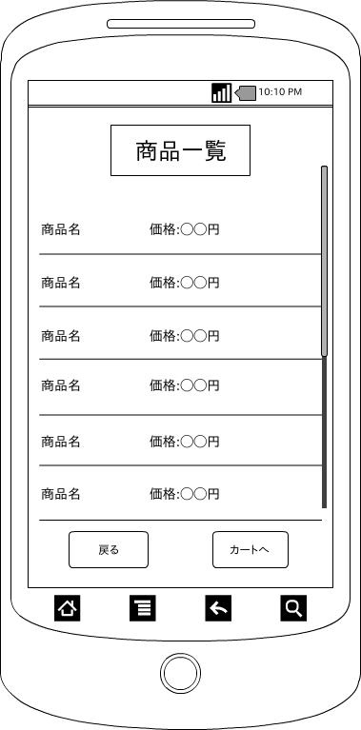

 | 画面項目
 | 項目タイプ | 名称 | 編集 |  | 必須 |  | 内容（概要）
 | ボタン | 戻る |  | ― |  | ― | メニュー画面へ遷移する。

 | ボタン | カートへ |  | ― |  | ― | カート画面へ遷移する。

 | リスト | 製品リスト |  | ― |  | ― | 商品の詳細画面へ遷移する。

